6
3.6.34 | DCEC库存收发存报告（有保管员） |  | yyictrcfcrpx.p

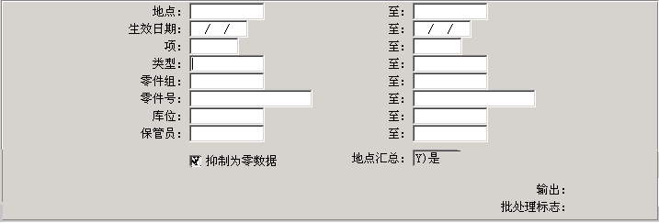
input

output | 在原来的基础上加入 | CN-USE | CN-SHIP | CN-ISSTR | CN-RCTTR | CN-ADJ

起始日期 截止日期
---------- ----------
10/09/2012 31/12/3999

Item Number Description Line ABC 保管员 缺省库位 期初库存 采购收货 转移入库 计划外入库 加工单入库 采购退货 转移出库 计划外出库 销售出库 加工单出库 盘点调整 其他 期末库存 GL Cost 期末库存金额
------------------ ------------------------ ---- --- -------- -------- ------------ ------------ ------------ ------------ ------------ ------------ ------------ ------------ ------------ ------------ ------------ ------------ ------------ ---------------
125740 T形螺栓卡箍 1101 C b301 5B01D2 489.0 0.0 10.0 0.0 0.0 0.0 10.0 0.0 0.0 11.0 0.0 0.0 478.0 11.24 5,372.72
208326 T形螺栓卡箍 1101 C B403 4B03B1 172.0 0.0 0.0 0.0 0.0 0.0 0.0 0.0 0.0 11.0 0.0 0.0 161.0 10.58 1,703.38

14
25.13.15 | DCEC 未过账凭证打印 |  |  | yyglutrrpx.p

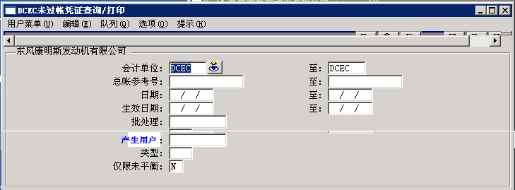
Input

新筛选条件 | 产生用户 | x(18)

28.27 | DCEC-AP 对账单 |  | yyapvniq.p

新筛选条件 | 产生用户 | x(18)

17
3.21.6 | 事务处理会计报告 | ictrrp03.p

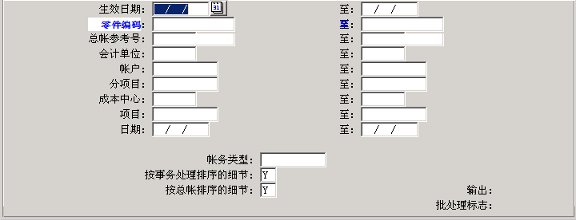
Input

